Лесенки с "ТЕРМОРЕГУЛЯТОРОМ"
 |  |  |  | 2024-06-13
Полотенцесушители электрические лесенки
Мокрый ТЭН 100% нержавеющая сталь
ФОТО | МОДЕЛЬ [подкл., высота/ширина] | Кол-во перекладин | Артикул | Цена
 |  |  |  | РРЦ
 | E 400/500 электро | 4 | 1000500 | 17,320
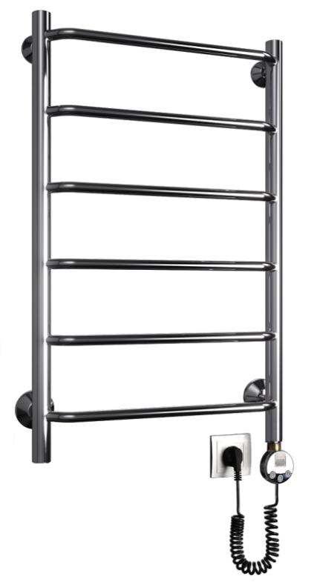
 | E 400/600 электро | 4 | 1000501 | 17,886
 | E 400/700 электро | 5 | 1000502 | 19,423
 | E 400/800 электро | 6 | 1000503 | 20,396
 | E 400/1000 электро | 7 | 1000504 | 23,484
 | E 400/1200 электро | 8 | 1000505 | 26,008
 | E 500/500 электро | 4 | 1000506 | 18,293
 | E 500/600 электро | 4 | 1000507 | 18,857
 | E 500/700 электро | 5 | 1000508 | 20,396
 | E 500/800 электро | 6 | 1000509 | 21,368
 | E 500/1000 электро | 7 | 1000510 | 24,457
 | E 500/1200 электро | 8 | 1000511 | 26,980
 | E 600/500 электро | 4 | 1000512 | 19,264
 | E 600/600 электро | 4 | 1000513 | 19,829
 | E 600/700 электро | 5 | 1000514 | 21,368
 | E 600/800 электро | 6 | 1000515 | 22,339
 | E 600/1000 электро | 7 | 1000516 | 25,429
 | E 600/1200 электро | 8 | 1000517 | 27,951
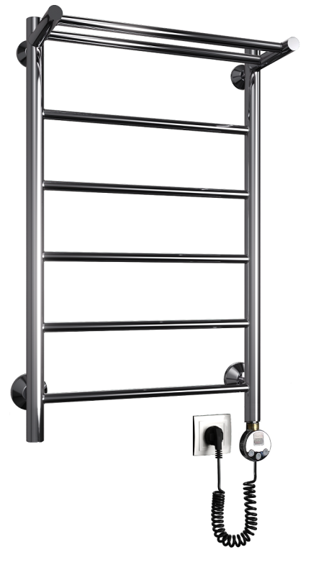
 | F 400/600 электро | 3 | 1000518 | 20,178
 | F 400/700 электро | 4 | 1000519 | 20,932
 | F 400/800 электро | 5 | 1000520 | 21,888
 | F 400/1000 электро | 6 | 1000521 | 24,789
 | F 400/1200 электро | 7 | 1000522 | 27,242
 | F 500/600 электро | 3 | 1000523 | 21,033
 | F 500/700 электро | 4 | 1000524 | 21,787
 | F 500/800 электро | 5 | 1000525 | 22,746
 | F 500/1000 электро | 6 | 1000526 | 25,647
 | F 500/1200 электро | 7 | 1000527 | 28,096
 | F 600/600 электро | 3 | 1000528 | 21,888
 | F 600/700 электро | 4 | 1000529 | 22,645
 | F 600/800 электро | 5 | 1000530 | 23,601
 | F 600/1000 электро | 6 | 1000531 | 26,501
 | F 600/1200 электро | 7 | 1000532 | 28,953
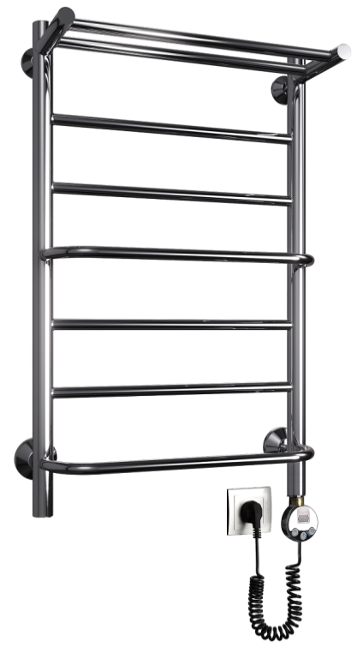
 | FH 400/600 электро | 3 | 1000533 | 21,295
 | FH 400/700 электро | 4 | 1000534 | 22,991
 | FH 400/800 электро | 5 | 1000535 | 23,572
 | FH 400/1000 электро | 6 | 1000536 | 26,618
 | FH 400/1200 электро | 7 | 1000537 | 28,922
 | FH 500/600 электро | 3 | 1000538 | 22,150
 | FH 500/700 электро | 4 | 1000539 | 23,846
 | FH 500/800 электро | 5 | 1000540 | 24,427
 | FH 500/1000 электро | 6 | 1000541 | 27,473
 | FH 500/1200 электро | 7 | 1000542 | 29,779
 | FH 600/600 электро | 3 | 1000543 | 23,007
 | FH 600/700 электро | 4 | 1000544 | 24,704
 | FH 600/800 электро | 5 | 1000545 | 25,284
 | FH 600/1000 электро | 6 | 1000546 | 28,329
 | FH 600/1200 электро | 7 | 1000547 | 30,634
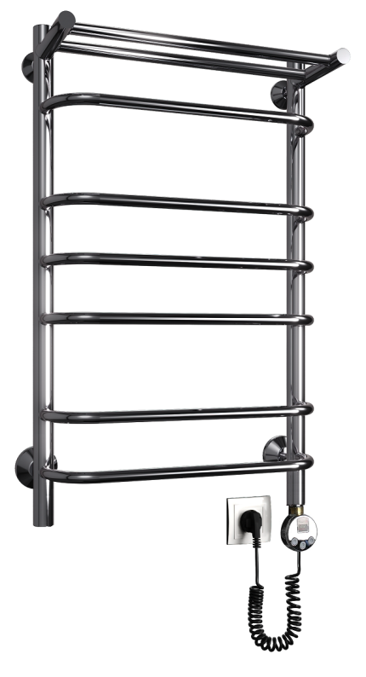
 | FQ 400/600 электро | 5 | 1000548 | 21,295
 | FQ 400/700 электро | 6 | 1000549 | 22,991
 | FQ 400/800 электро | 6 | 1000550 | 23,572
 | FQ 400/1000 электро | 9 | 1000551 | 26,618
 | FQ 400/1200 электро | 11 | 1000552 | 28,922
 | FQ 500/600 электро | 5 | 1000553 | 22,150
 | FQ 500/700 электро | 6 | 1000554 | 23,846
 | FQ 500/800 электро | 6 | 1000555 | 24,427
 | FQ 500/1000 электро | 9 | 1000556 | 27,473
 | FQ 500/1200 электро | 11 | 1000557 | 29,779
 | FQ 600/600 электро | 5 | 1000558 | 23,007
 | FQ 600/700 электро | 6 | 1000559 | 24,704
 | FQ 600/800 электро | 6 | 1000560 | 25,284
 | FQ 600/1000 электро | 9 | 1000561 | 28,329
 | FQ 600/1200 электро | 11 | 1000562 | 30,634
 | G 400/500 электро | 5 | 1000563 | 18,495
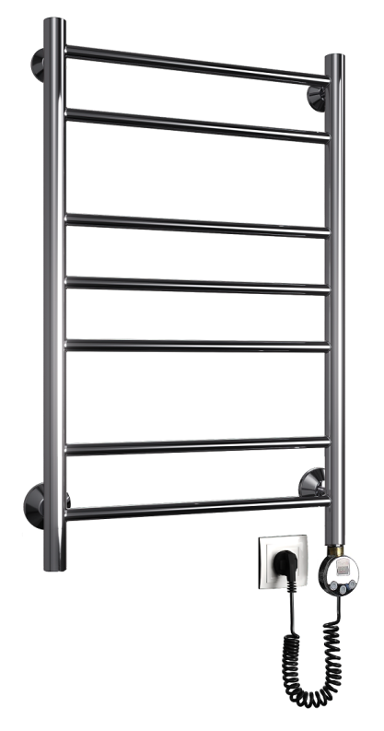
 | G 400/600 электро | 6 | 1000564 | 18,857
 | G 400/700 электро | 7 | 1000565 | 20,396
 | G 400/800 электро | 7 | 1000566 | 21,381
 | G 400/1000 электро | 10 | 1000567 | 24,079
 | G 400/1200 электро | 12 | 1000568 | 26,762
 | G 500/500 электро | 5 | 1000569 | 19,454
 | G 500/600 электро | 6 | 1000570 | 19,817
 | G 500/700 электро | 7 | 1000571 | 21,352
 | G 500/800 электро | 7 | 1000572 | 22,339
 | G 500/1000 электро | 10 | 1000573 | 25,037
 | G 500/1200 электро | 12 | 1000574 | 27,721
 | G 600/500 электро | 5 | 1000575 | 20,409
 | G 600/600 электро | 6 | 1000576 | 20,771
 | G 600/700 электро | 7 | 1000577 | 22,310
 | G 600/800 электро | 7 | 1000578 | 23,297
 | G 600/1000 электро | 10 | 1000579 | 25,993
 | G 600/1200 электро | 12 | 1000580 | 28,676
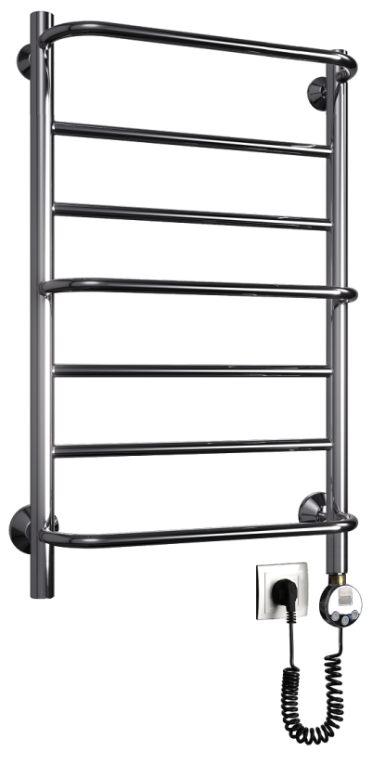
 | H 400/500 электро | 5 | 1000581 | 18,656
 | H 400/600 электро | 5 | 1000582 | 19,047
 | H 400/700 электро | 7 | 1000583 | 20,788
 | H 400/800 электро | 7 | 1000584 | 21,743
 | H 400/1000 электро | 10 | 1000585 | 24,471
 | H 400/1200 электро | 10 | 1000586 | 27,444
 | H 500/500 электро | 5 | 1000587 | 19,627
 | H 500/600 электро | 5 | 1000588 | 20,018
 | H 500/700 электро | 7 | 1000589 | 21,758
 | H 500/800 электро | 7 | 1000590 | 22,717
 | H 500/1000 электро | 10 | 1000591 | 25,442
 | H 500/1200 электро | 10 | 1000592 | 28,415
 | H 600/500 электро | 5 | 1000593 | 20,599
 | H 600/600 электро | 5 | 1000594 | 20,989
 | H 600/700 электро | 7 | 1000595 | 22,729
 | H 600/800 электро | 7 | 1000596 | 23,689
 | H 600/1000 электро | 10 | 1000597 | 26,415
 | H 600/1200 электро | 10 | 1000598 | 29,389
 | J 400/500 электро | 4 | 1000599 | 17,320
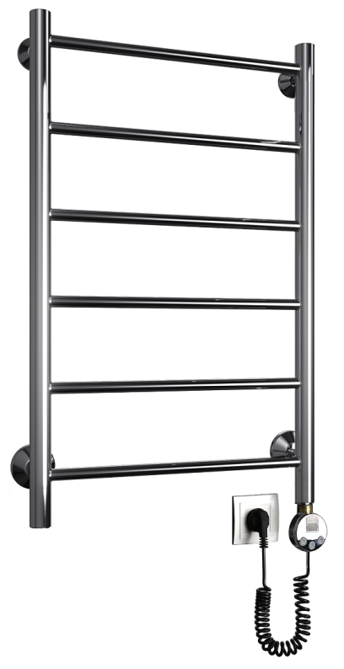
 | J 400/600 электро | 4 | 1000600 | 17,886
 | J 400/700 электро | 5 | 1000601 | 19,423
 | J 400/800 электро | 6 | 1000602 | 20,396
 | J 400/1000 электро | 7 | 1000603 | 23,484
 | J 400/1200 электро | 8 | 1000604 | 26,008
 | J 500/500 электро | 4 | 1000605 | 18,293
 | J 500/600 электро | 4 | 1000606 | 18,857
 | J 500/700 электро | 5 | 1000607 | 20,396
 | J 500/800 электро | 6 | 1000608 | 21,368
 | J 500/1000 электро | 7 | 1000609 | 24,457
 | J 500/1200 электро | 8 | 1000610 | 26,980
 | J 600/500 электро | 4 | 1000611 | 19,264
 | J 600/600 электро | 4 | 1000612 | 19,829
 | J 600/700 электро | 5 | 1000613 | 21,368
 | J 600/800 электро | 6 | 1000614 | 22,339
 | J 600/1000 электро | 7 | 1000615 | 25,429
 | J 600/1200 электро | 8 | 1000616 | 27,951
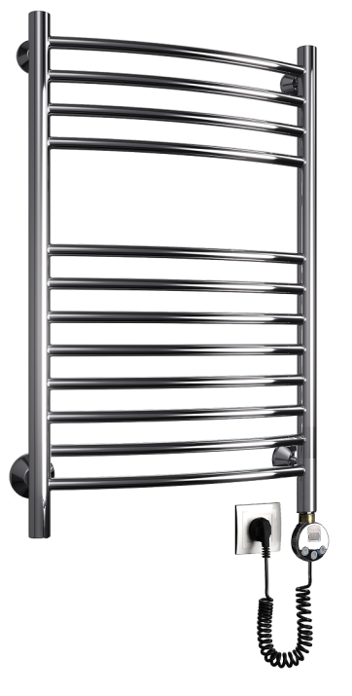
 | K 400/600 электро | 10 | 1000617 | 24,035
 | K 400/800 электро | 12 | 1000618 | 24,530
 | K 400/1000 электро | 16 | 1000619 | 27,110
 | K 500/600 электро | 10 | 1000620 | 24,543
 | K 500/800 электро | 12 | 1000621 | 25,385
 | K 500/1000 электро | 16 | 1000622 | 27,951
 | K 600/600 электро | 10 | 1000623 | 25,413
 | K 600/800 электро | 12 | 1000624 | 26,239
 | K 600/1000 электро | 16 | 1000625 | 28,112
 | L 400/500 электро | 5 | 1000626 | 18,495
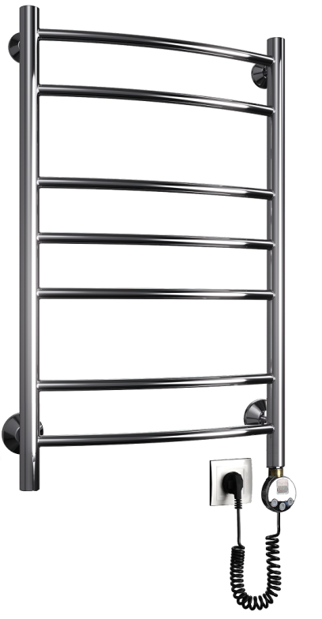
 | L 400/600 электро | 6 | 1000627 | 18,857
 | L 400/700 электро | 7 | 1000628 | 20,396
 | L 400/800 электро | 7 | 1000629 | 21,381
 | L 400/1000 электро | 10 | 1000630 | 24,079
 | L 400/1200 электро | 12 | 1000631 | 26,762
 | L 500/500 электро | 5 | 1000632 | 19,454
 | L 500/600 электро | 6 | 1000633 | 19,817
 | L 500/700 электро | 7 | 1000634 | 21,352
 | L 500/800 электро | 7 | 1000635 | 22,339
 | L 500/1000 электро | 10 | 1000636 | 25,037
 | L 500/1200 электро | 12 | 1000637 | 27,721
 | L 600/500 электро | 5 | 1000638 | 20,409
 | L 600/600 электро | 6 | 1000639 | 20,771
 | L 600/700 электро | 7 | 1000640 | 22,310
 | L 600/800 электро | 7 | 1000641 | 23,297
 | L 600/1000 электро | 10 | 1000642 | 25,993
 | L 600/1200 электро | 12 | 1000643 | 28,676
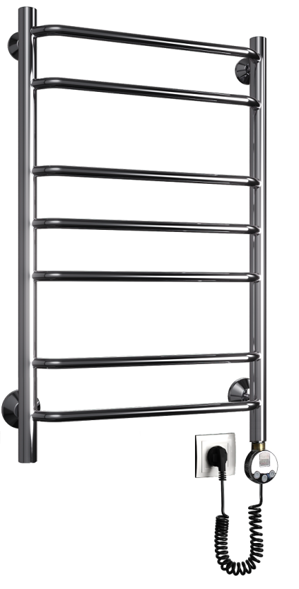
 | N 400/500 электро | 5 | 1000644 | 18,495
 | N 400/600 электро | 6 | 1000645 | 18,857
 | N 400/700 электро | 7 | 1000646 | 20,396
 | N 400/800 электро | 7 | 1000647 | 21,381
 | N 400/1000 электро | 10 | 1000648 | 24,079
 | N 400/1200 электро | 12 | 1000649 | 26,762
 | N 500/500 электро | 5 | 1000650 | 19,454
 | N 500/600 электро | 6 | 1000651 | 19,817
 | N 500/700 электро | 7 | 1000652 | 21,352
 | N 500/800 электро | 7 | 1000653 | 22,339
 | N 500/1000 электро | 10 | 1000654 | 25,037
 | N 500/1200 электро | 12 | 1000655 | 27,721
 | N 600/500 электро | 5 | 1000656 | 20,409
 | N 600/600 электро | 6 | 1000657 | 20,771
 | N 600/700 электро | 7 | 1000658 | 22,310
 | N 600/800 электро | 7 | 1000659 | 23,297
 | N 600/1000 электро | 10 | 1000660 | 25,993
 | N 600/1200 электро | 12 | 1000661 | 28,676
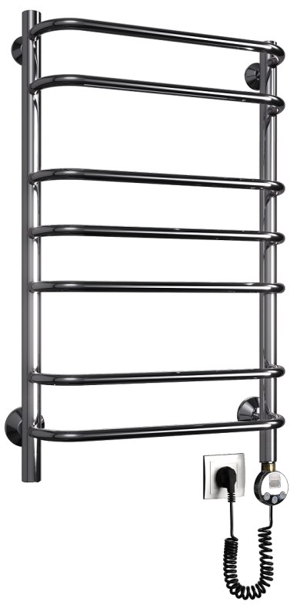
 | Q 400/500 электро | 5 | 1000662 | 18,656
 | Q 400/600 электро | 6 | 1000663 | 19,047
 | Q 400/700 электро | 7 | 1000664 | 20,788
 | Q 400/800 электро | 7 | 1000665 | 21,743
 | Q 400/1000 электро | 10 | 1000666 | 24,471
 | Q 400/1200 электро | 12 | 1000667 | 27,444
 | Q 500/500 электро | 5 | 1000668 | 19,627
 | Q 500/600 электро | 6 | 1000669 | 20,018
 | Q 500/700 электро | 7 | 1000670 | 21,758
 | Q 500/800 электро | 7 | 1000671 | 22,717
 | Q 500/1000 электро | 10 | 1000672 | 25,442
 | Q 500/1200 электро | 12 | 1000673 | 28,415
 | Q 600/500 электро | 5 | 1000674 | 20,599
 | Q 600/600 электро | 6 | 1000675 | 20,989
 | Q 600/700 электро | 7 | 1000676 | 22,729
 | Q 600/800 электро | 7 | 1000677 | 23,689
 | Q 600/1000 электро | 10 | 1000678 | 26,415
 | Q 600/1200 электро | 12 | 1000679 | 29,389
 | R 400/500 электро | 4 | 1000680 | 17,320
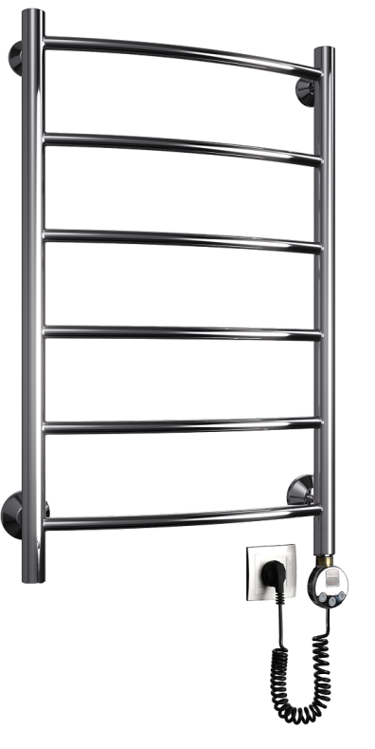
 | R 400/600 электро | 4 | 1000681 | 17,886
 | R 400/700 электро | 5 | 1000682 | 19,423
 | R 400/800 электро | 6 | 1000683 | 20,396
 | R 400/1000 электро | 7 | 1000684 | 23,484
 | R 400/1200 электро | 8 | 1000685 | 26,008
 | R 500/500 электро | 4 | 1000686 | 18,293
 | R 500/600 электро | 4 | 1000687 | 18,857
 | R 500/700 электро | 5 | 1000688 | 20,396
 | R 500/800 электро | 6 | 1000689 | 21,368
 | R 500/1000 электро | 7 | 1000690 | 24,457
 | R 500/1200 электро | 8 | 1000691 | 26,980
 | R 600/500 электро | 4 | 1000692 | 19,264
 | R 600/600 электро | 4 | 1000693 | 19,829
 | R 600/700 электро | 5 | 1000694 | 21,368
 | R 600/800 электро | 6 | 1000695 | 22,339
 | R 600/1000 электро | 7 | 1000696 | 25,429
 | R 600/1200 электро | 8 | 1000697 | 27,951
 | W 400/500 электро | 3 | 1000722 | 18,495
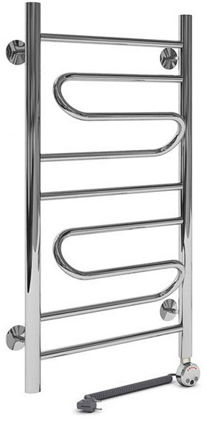
 | W 400/600 электро | 3 | 1000723 | 18,857
 | W 400/700 электро | 4 | 1000724 | 20,396
 | W 400/800 электро | 5 | 1000725 | 21,381
 | W 400/1000 электро | 5 | 1000726 | 24,079
 | W 400/1200 электро | 7 | 1000727 | 26,762
 | W 500/500 электро | 3 | 1000728 | 19,454
 | W 500/600 электро | 3 | 1000729 | 19,817
 | W 500/700 электро | 4 | 1000730 | 21,352
 | W 500/800 электро | 5 | 1000731 | 22,339
 | W 500/1000 электро | 5 | 1000732 | 25,037
 | W 500/1200 электро | 7 | 1000733 | 27,721
 | W 600/500 электро | 3 | 1000734 | 20,409
 | W 600/600 электро | 3 | 1000735 | 20,771
 | W 600/700 электро | 4 | 1000736 | 22,310
 | W 600/800 электро | 5 | 1000737 | 23,297
 | W 600/1000 электро | 5 | 1000738 | 25,993
 | W 600/1200 электро | 7 | 1000739 | 28,676
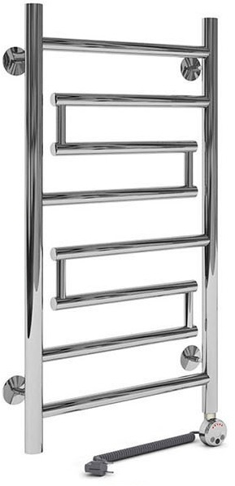
 | Wultra 400/600 электро | 3 | 1000740 | 24,716
 | Wultra 400/800 электро | 5 | 1000741 | 27,110
 | Wultra 400/1000 электро | 6 | 1000742 | 31,202
 | Wultra 500/600 электро | 3 | 1000743 | 25,920
 | Wultra 500/800 электро | 5 | 1000744 | 28,314
 | Wultra 500/1000 электро | 6 | 1000745 | 32,404
 | Wultra 600/600 электро | 3 | 1000746 | 27,125
 | Wultra 600/800 электро | 5 | 1000747 | 29,519
 | Wultra 600/1000 электро | 6 | 1000748 | 33,607
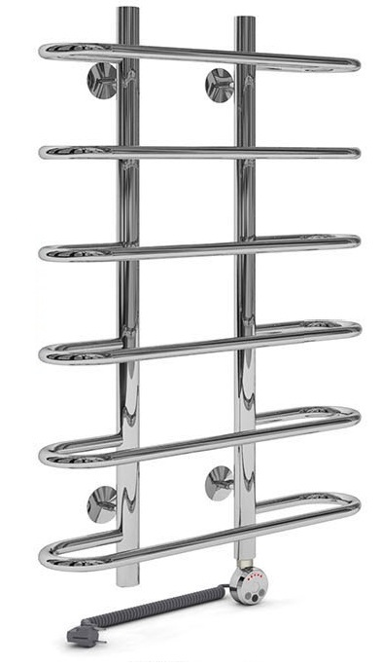
 | Y 500/800 электро | 6 | 1000749 | 24,833
 | Y 600/800 электро | 6 | 1000750 | 25,863
 | Y 500/1000 электро | 7 | 1000751 | 27,733
 | Y 600/1000 электро | 7 | 1000752 | 28,764
 | Y 500/1200 электро | 8 | 1000753 | 30,622
 | Y 600/1200 электро | 8 | 1000754 | 31,649
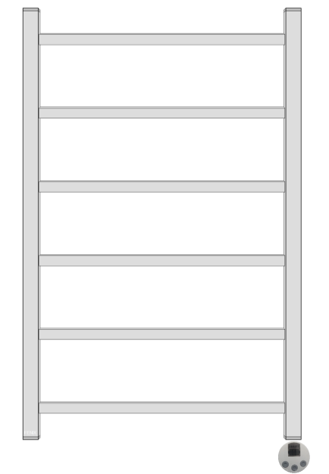 | J-quad 400/600 электро | 5 | 1000764 | 31,981
 | J-quad 400/800 электро | 6 | 1000765 | 36,768
 | J-quad 400/1000 электро | 7 | 1000766 | 41,554
 | J-quad 500/600 электро | 5 | 1000767 | 33,259
 | J-quad 500/800 электро | 6 | 1000768 | 38,290
 | J-quad 500/1000 электро | 7 | 1000769 | 43,338
 | J-quad 600/600 электро | 5 | 1000770 | 34,519
 | J-quad 600/800 электро | 6 | 1000771 | 39,813
 | J-quad 600/1000 электро | 7 | 1000772 | 45,108
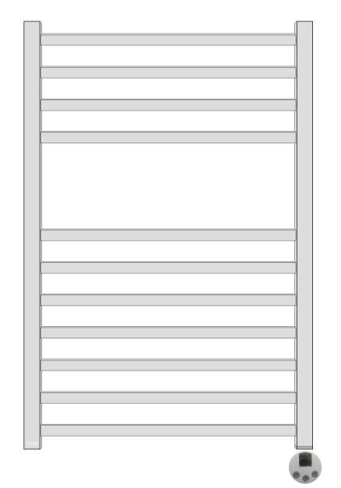 | K-quad 400/600 электро | 8 | 1000773 | 36,768
 | K-quad 400/800 электро | 11 | 1000774 | 43,366
 | K-quad 400/1000 электро | 14 | 1000775 | 49,661
 | K-quad 500/600 электро | 8 | 1000776 | 38,218
 | K-quad 500/800 электро | 11 | 1000777 | 45,760
 | K-quad 500/1000 электро | 14 | 1000778 | 52,504
 | K-quad 600/600 электро | 8 | 1000779 | 39,959
 | K-quad 600/800 электро | 11 | 1000780 | 48,065
 | K-quad 600/1000 электро | 14 | 1000781 | 55,477
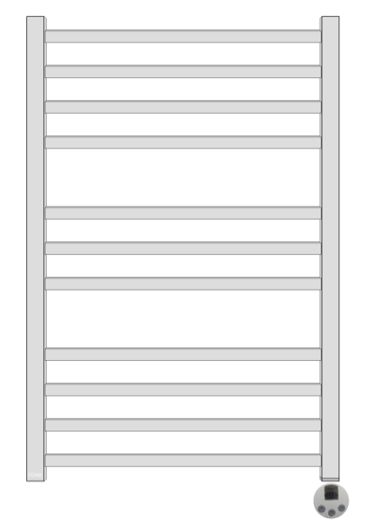 | L-quad 400/600 электро | 8 | 1000782 | 36,768
 | L-quad 400/800 электро | 11 | 1000783 | 43,366
 | L-quad 400/1000 электро | 14 | 1000784 | 49,661
 | L-quad 500/600 электро | 8 | 1000785 | 38,218
 | L-quad 500/800 электро | 11 | 1000786 | 45,760
 | L-quad 500/1000 электро | 14 | 1000787 | 52,504
 | L-quad 600/600 электро | 8 | 1000788 | 39,959
 | L-quad 600/800 электро | 11 | 1000789 | 48,065
 | L-quad 600/1000 электро | 14 | 1000790 | 55,477

Комплектация по умолчанию:
Все полотенцесушители оснащены ТЭНом Termicom LED 300W 230V 50Hz Хром с терморегулятором и таймером
Крепление телескопическое - 4 шт., Картонная коробка, пакет, паспорт-гарантийный талон

Цены на крашеные полотенцесушители
Порошковая покраска: Белый и белый матовый (ТЭН белый) | + 5000 | срок изготовления 1-2 недели
Порошковая покраска: Черный и черный матовый (ТЭН черный) | + 6000 | срок изготовления 1-2 недели
Бронза (ТЭН-бронза) | + 1500 | срок изготовления 1-2 недели
Сатин (ТЭН-хром) | + 14000 | срок изготовления 1-2 недели
Золото (ТЭН-золото) | + 20000 | срок изготовления 1-3 недели
Порошковая покраска RAL (ТЭН-хром) | + 5000 | срок изготовления 1-3 недели

Лесенки сухой ТЭН "КНОПКА"
 |  |  |  |  | 2024-06-13
Полотенцесушители электрические лесенки (сухой ТЭН) КНОПКА 100% нержавеющая сталь

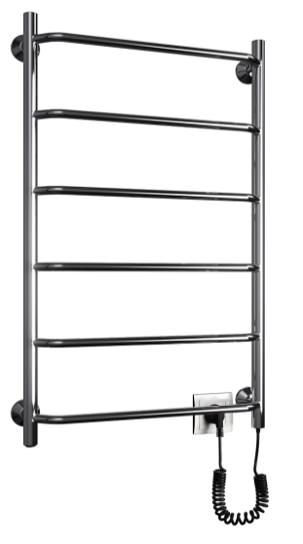
ФОТО | МОДЕЛЬ [подкл., высота/ширина] | Кол-во перекладин / Мощность |  | Артикул | Цена
 |  |  |  |  | РРЦ
 | E-eco 400/600 | 4 | 60Вт | 1002500к | 7,560
 | E-eco 500/600 | 4 | 60Вт | 1002501к | 7,980
 | E-eco 400/800 | 6 | 60Вт | 1002502к | 9,450
 | E-eco 500/800 | 6 | 75Вт | 1002503к | 9,870
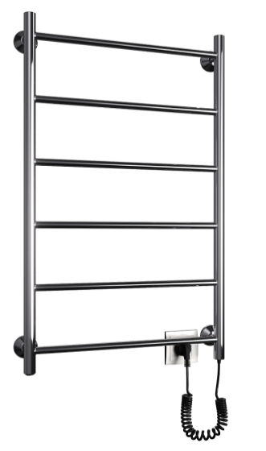
 | J-eco 400/600 | 4 | 60Вт | 1002504к | 7,560
 | J-eco 500/600 | 4 | 60Вт | 1002505к | 7,980
 | J-eco 400/800 | 6 | 60Вт | 1002506к | 9,450
 | J-eco 500/800 | 6 | 75Вт | 1002507к | 9,870
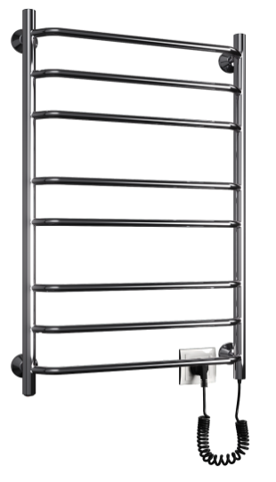
 | N-eco 400/600 | 6 | 60Вт | 1002508к | 8,190
 | N-eco 500/600 | 6 | 60Вт | 1002509к | 8,610
 | N-eco 400/800 | 8 | 60Вт | 1002510к | 10,290
 | N-eco 500/800 | 8 | 75Вт | 1002511к | 10,710
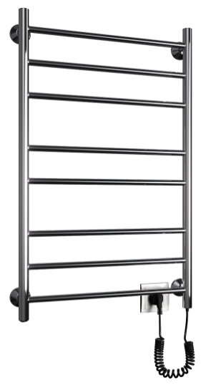
 | G-eco 400/600 | 6 | 60Вт | 1002512к | 8,190
 | G-eco 500/600 | 6 | 60Вт | 1002513к | 8,610
 | G-eco 400/800 | 8 | 60Вт | 1002514к | 10,290
 | G-eco 500/800 | 8 | 75Вт | 1002515к | 10,710

Комплектация
Крепление телескопическое - 4 шт., Картонная коробка, пакет, паспорт-гарантийный талон

Лесенки сухой ТЭН "ТАЙМЕР"
 |  |  |  |  | 2024-06-13
Полотенцесушители электрические лесенки (сухой ТЭН) ТАЙМЕР 100% нержавеющая сталь

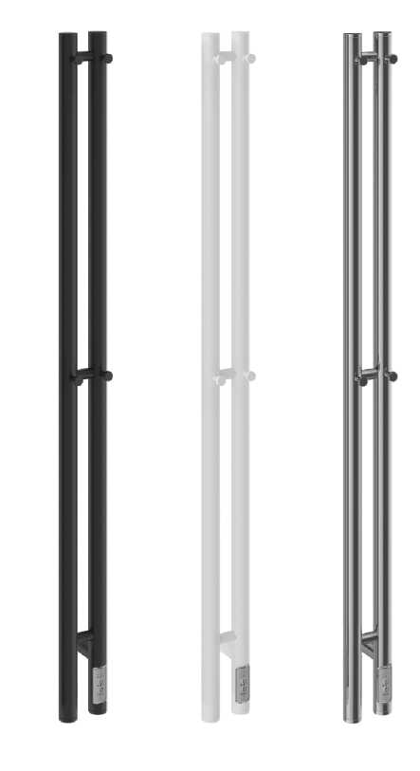
ФОТО | МОДЕЛЬ [подкл., высота/ширина] | Кол-во перекладин / Мощность |  | Артикул | Цена
 |  |  |  |  | РРЦ
 | Cometa_2 100/1200 Хром |  | 80Вт | com212 | 16,000
 | Cometa_2 100/1200 Белый мат. |  | 80Вт | com212wm | 16,000
 | Cometa_2 100/1200 Черный мат. |  | 80Вт | com212bm | 16,000
 | Cometa_2 100/1500 Хром |  | 90Вт | com215 | 18,000
 | Cometa_2 100/1500 Белый мат. |  | 90Вт | com215wm | 18,000
 | Cometa_2 100/1500 Черный мат. |  | 90Вт | com215bm | 18,000
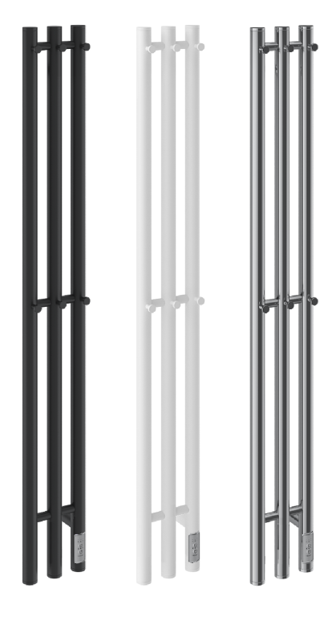
 | Cometa_3 100/1200 Хром |  | 90Вт | com312 | 18,000
 | Cometa_3 100/1200 Белый мат. |  | 90Вт | com312wm | 18,000
 | Cometa_3 100/1200 Черный мат. |  | 90Вт | com312bm | 18,000
 | Cometa_3 100/1500 Хром |  | 100Вт | com315 | 20,000
 | Cometa_3 100/1500 Белый мат. |  | 100Вт | com315wm | 20,000
 | Cometa_3 100/1500 Черный мат. |  | 100Вт | com315bm | 20,000
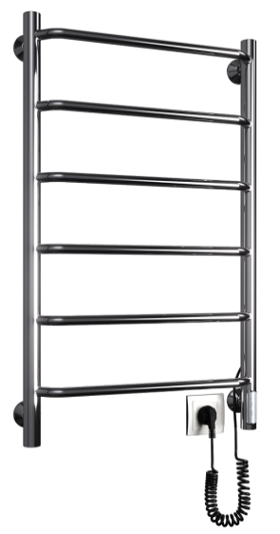
 | E-eco 400/600 | 4 | 60Вт | 1002500т | 9,660
 | E-eco 500/600 | 4 | 60Вт | 1002501т | 10,080
 | E-eco 400/800 | 6 | 60Вт | 1002502т | 11,550
 | E-eco 500/800 | 6 | 75Вт | 1002503т | 11,970
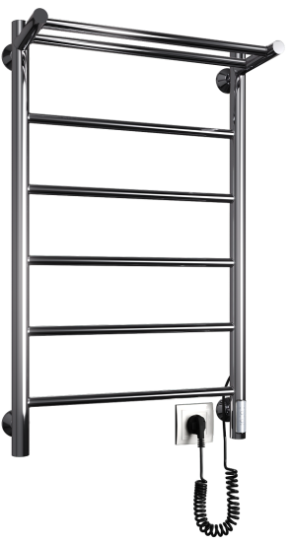
 | F-eco 400/600 | 4 | 60Вт |  | 12,340
 | F-eco 500/600 | 4 | 60Вт |  | 12,880
 | F-eco 400/800 | 6 | 60Вт |  | 14,760
 | F-eco 500/800 | 6 | 75Вт |  | 15,300
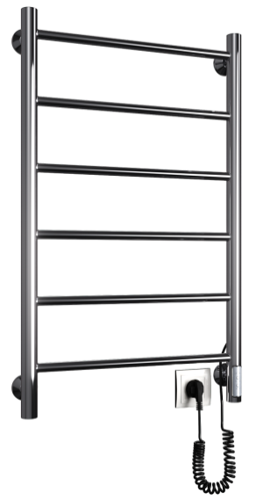
 | J-eco 400/600 | 4 | 60Вт | 1002504т | 9,660
 | J-eco 500/600 | 4 | 60Вт | 1002505т | 10,080
 | J-eco 400/800 | 6 | 60Вт | 1002506т | 11,550
 | J-eco 500/800 | 6 | 75Вт | 1002507т | 11,970
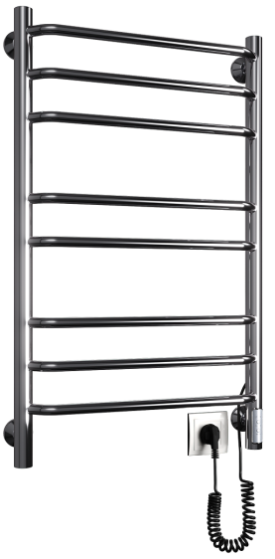
 | N-eco 400/600 | 6 | 60Вт | 1002508т | 10,290
 | N-eco 500/600 | 6 | 60Вт | 1002509т | 10,710
 | N-eco 400/800 | 8 | 60Вт | 1002510т | 12,390
 | N-eco 500/800 | 8 | 75Вт | 1002511т | 12,810
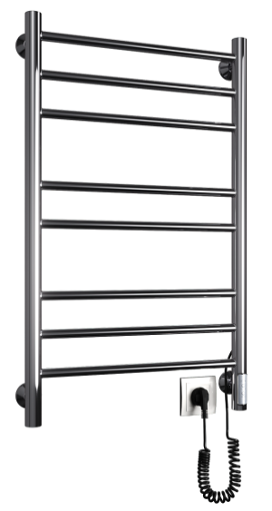
 | G-eco 400/600 | 6 | 60Вт | 1002512т | 10,290
 | G-eco 500/600 | 6 | 60Вт | 1002513т | 10,710
 | G-eco 400/800 | 8 | 60Вт | 1002514т | 12,390
 | G-eco 500/800 | 8 | 75Вт | 1002515т | 12,810
Порошковая покраска: Белый и Черный (Кроме серии "Cometa") |  | + к стоимости |  |  | 2,700

Комплектация
Крепление телескопическое - 4 шт., Картонная коробка, пакет, паспорт-гарантийный талон

Классика Электро
 |  |  |  | 2024-06-13
Полотенцесушители электрические с сухим ТЭНом

100% нержавеющая сталь
ФОТО | МОДЕЛЬ [подкл., высота/ширина] | Мощность | Артиул | Цена
 |  |  |  | РРЦ
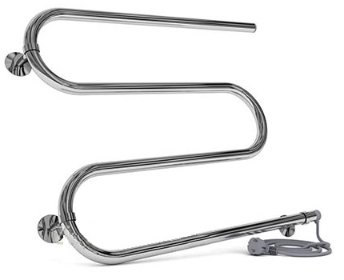
 | M 500/500 (Ø 25мм) | 55Вт | 1003500 | 4,410
 | M 500/600 (Ø 25мм) | 65Вт | 1003501 | 4,830
 | M 600/600 (Ø 25мм) | 65Вт | 1003502 | 5,103
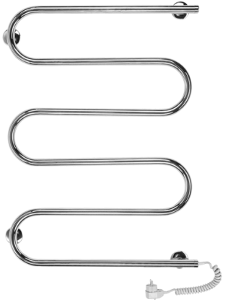 | Ш 850/500 (Ø 25мм) | 90Вт | 1003503 | 7,781
 | Ш 850/600 (Ø 25мм) | 100Вт | 1003504 | 8,978
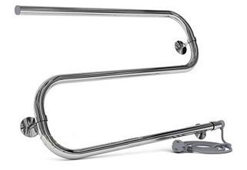
 | S 400/500 (Ø 25мм) | 45Вт | 1003505 | 4,059
 | S 400/600 (Ø 25мм) | 50Вт | 1003506 | 4,439
 | P 230/500 (Ø 25мм) | 35Вт | 1003507 | 3,543
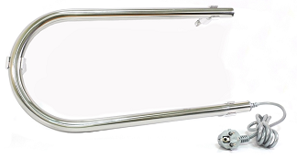 | P 230/600 (Ø 25мм) | 40Вт | 1003508 | 3,812
 | P 400/500 (Ø 25мм) | 35Вт | 1003509 | 3,677
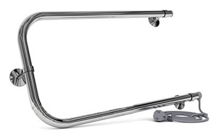 | P 400/600 (Ø 25мм) | 40Вт | 1003510 | 3,921
 | P 400/700 (Ø 25мм) | 45Вт | 1003511 | 4,194

Комплектация
Крепление телескопическое - 3 шт., Картонная коробка, пакет, паспорт-гарантийный талон

Лесенки водяные
 |  |  |  | 13.06.2024г.
Водяные полотенцесушители из нержавеющей стали
лесенки с универсальным подключением* информация в конце
ФОТО | МОДЕЛЬ ширина(МО*)/ высота(условная*) | Кол-во перекладин | Артикул | ЦЕНА
 |  |  |  | РРЦ
 | E 400/500 | 4 | 1001500 | 8,952
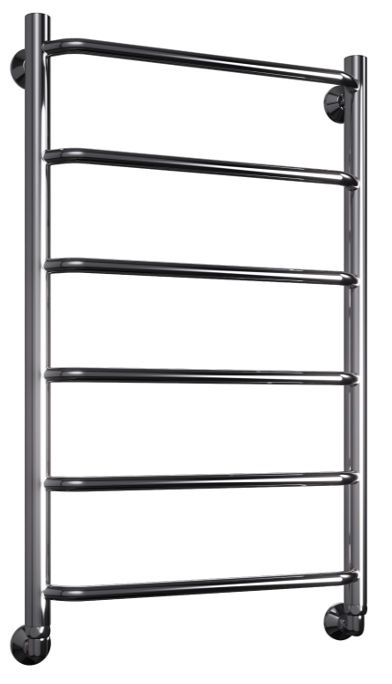
 | E 400/600 | 4 | 1001501 | 9,468
 | E 400/700 | 5 | 1001502 | 10,864
 | E 400/800 | 6 | 1001503 | 11,749
 | E 400/1000 | 7 | 1001504 | 14,555
 | E 400/1200 | 8 | 1001505 | 16,851
 | E 500/500 | 4 | 1001506 | 9,837
 | E 500/600 | 4 | 1001507 | 10,351
 | E 500/700 | 5 | 1001508 | 11,749
 | E 500/800 | 6 | 1001509 | 12,632
 | E 500/1000 | 7 | 1001510 | 15,440
 | E 500/1200 | 8 | 1001511 | 17,735
 | E 600/500 | 4 | 1001512 | 10,721
 | E 600/600 | 4 | 1001513 | 11,233
 | E 600/700 | 5 | 1001514 | 12,632
 | E 600/800 | 6 | 1001515 | 13,515
 | E 600/1000 | 7 | 1001516 | 16,324
 | E 600/1200 | 8 | 1001517 | 18,618
 | F 400/600 | 3 | 1001518 | 11,551
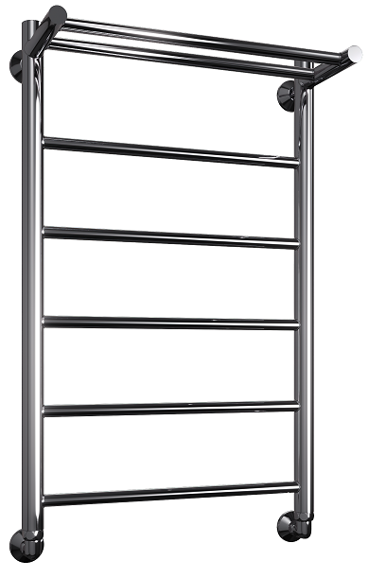
 | F 400/700 | 4 | 1001519 | 12,237
 | F 400/800 | 5 | 1001520 | 13,105
 | F 400/1000 | 6 | 1001521 | 15,743
 | F 400/1200 | 7 | 1001522 | 17,972
 | F 500/600 | 3 | 1001523 | 12,328
 | F 500/700 | 4 | 1001524 | 13,014
 | F 500/800 | 5 | 1001525 | 13,885
 | F 500/1000 | 6 | 1001526 | 16,521
 | F 500/1200 | 7 | 1001527 | 18,749
 | F 600/600 | 3 | 1001528 | 13,105
 | F 600/700 | 4 | 1001529 | 13,792
 | F 600/800 | 5 | 1001530 | 14,662
 | F 600/1000 | 6 | 1001531 | 17,298
 | F 600/1200 | 7 | 1001532 | 19,529
 | FH 400/600 | 3 | 1001533 | 12,567
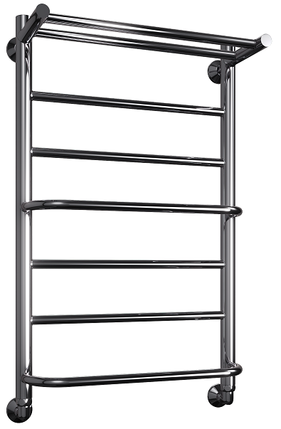
 | FH 400/700 | 4 | 1001534 | 14,108
 | FH 400/800 | 5 | 1001535 | 14,636
 | FH 400/1000 | 6 | 1001536 | 17,405
 | FH 400/1200 | 7 | 1001537 | 19,500
 | FH 500/600 | 3 | 1001538 | 13,344
 | FH 500/700 | 4 | 1001539 | 14,885
 | FH 500/800 | 5 | 1001540 | 15,413
 | FH 500/1000 | 6 | 1001541 | 18,181
 | FH 500/1200 | 7 | 1001542 | 20,280
 | FH 600/600 | 3 | 1001543 | 14,122
 | FH 600/700 | 4 | 1001544 | 15,665
 | FH 600/800 | 5 | 1001545 | 16,191
 | FH 600/1000 | 6 | 1001546 | 18,962
 | FH 600/1200 | 7 | 1001547 | 21,057
 | FQ 400/600 | 4 | 1001548 | 12,567
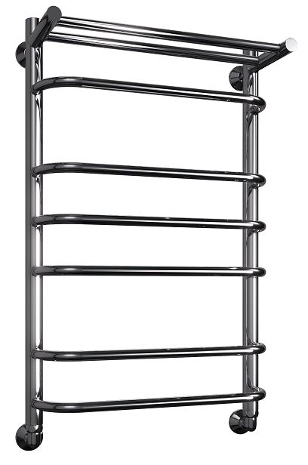
 | FQ 400/700 | 6 | 1001549 | 14,108
 | FQ 400/800 | 6 | 1001550 | 14,636
 | FQ 400/1000 | 9 | 1001551 | 17,405
 | FQ 400/1200 | 9 | 1001552 | 19,500
 | FQ 500/600 | 4 | 1001553 | 13,344
 | FQ 500/700 | 6 | 1001554 | 14,885
 | FQ 500/800 | 6 | 1001555 | 15,413
 | FQ 500/1000 | 9 | 1001556 | 18,181
 | FQ 500/1200 | 9 | 1001557 | 20,280
 | FQ 600/600 | 4 | 1001558 | 14,122
 | FQ 600/700 | 6 | 1001559 | 15,665
 | FQ 600/800 | 6 | 1001560 | 16,191
 | FQ 600/1000 | 9 | 1001561 | 18,962
 | FQ 600/1200 | 9 | 1001562 | 21,057
 | G 400/500 | 5 | 1001563 | 10,021
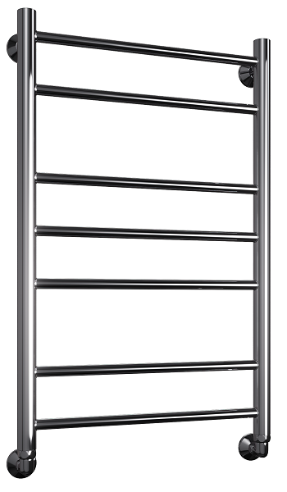
 | G 400/600 | 6 | 1001564 | 10,351
 | G 400/700 | 7 | 1001565 | 11,749
 | G 400/800 | 7 | 1001566 | 12,644
 | G 400/1000 | 10 | 1001567 | 15,097
 | G 400/1200 | 12 | 1001568 | 17,537
 | G 500/500 | 5 | 1001569 | 10,893
 | G 500/600 | 6 | 1001570 | 11,221
 | G 500/700 | 7 | 1001571 | 12,618
 | G 500/800 | 7 | 1001572 | 13,515
 | G 500/1000 | 10 | 1001573 | 15,968
 | G 500/1200 | 12 | 1001574 | 18,408
 | G 600/500 | 5 | 1001575 | 11,761
 | G 600/600 | 6 | 1001576 | 12,091
 | G 600/700 | 7 | 1001577 | 13,490
 | G 600/800 | 7 | 1001578 | 14,387
 | G 600/1000 | 10 | 1001579 | 16,838
 | G 600/1200 | 12 | 1001580 | 19,276
 | H 400/500 | 5 | 1001581 | 10,167
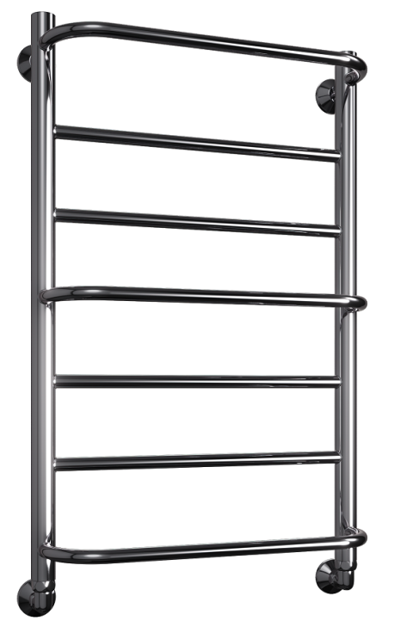
 | H 400/600 | 5 | 1001582 | 10,523
 | H 400/700 | 7 | 1001583 | 12,104
 | H 400/800 | 7 | 1001584 | 12,974
 | H 400/1000 | 10 | 1001585 | 15,452
 | H 400/1200 | 10 | 1001586 | 18,156
 | H 500/500 | 5 | 1001587 | 11,049
 | H 500/600 | 5 | 1001588 | 11,405
 | H 500/700 | 7 | 1001589 | 12,988
 | H 500/800 | 7 | 1001590 | 13,859
 | H 500/1000 | 10 | 1001591 | 16,336
 | H 500/1200 | 10 | 1001592 | 19,039
 | H 600/500 | 5 | 1001593 | 11,933
 | H 600/600 | 5 | 1001594 | 12,288
 | H 600/700 | 7 | 1001595 | 13,871
 | H 600/800 | 7 | 1001596 | 14,742
 | H 600/1000 | 10 | 1001597 | 17,221
 | H 600/1200 | 10 | 1001598 | 19,924
 | J 400/500 | 4 | 1001599 | 8,952
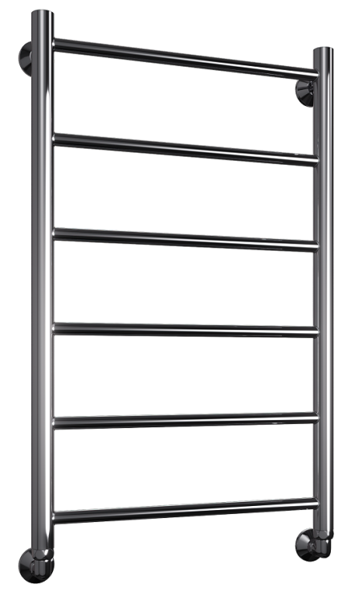
 | J 400/600 | 4 | 1001600 | 9,468
 | J 400/700 | 5 | 1001601 | 10,864
 | J 400/800 | 6 | 1001602 | 11,749
 | J 400/1000 | 7 | 1001603 | 14,555
 | J 400/1200 | 8 | 1001604 | 16,851
 | J 500/500 | 4 | 1001605 | 9,837
 | J 500/600 | 4 | 1001606 | 10,351
 | J 500/700 | 5 | 1001607 | 11,749
 | J 500/800 | 6 | 1001608 | 12,632
 | J 500/1000 | 7 | 1001609 | 15,440
 | J 500/1200 | 8 | 1001610 | 17,735
 | J 600/500 | 4 | 1001611 | 10,721
 | J 600/600 | 4 | 1001612 | 11,233
 | J 600/700 | 5 | 1001613 | 12,632
 | J 600/800 | 6 | 1001614 | 13,515
 | J 600/1000 | 7 | 1001615 | 16,324
 | J 600/1200 | 8 | 1001616 | 18,618
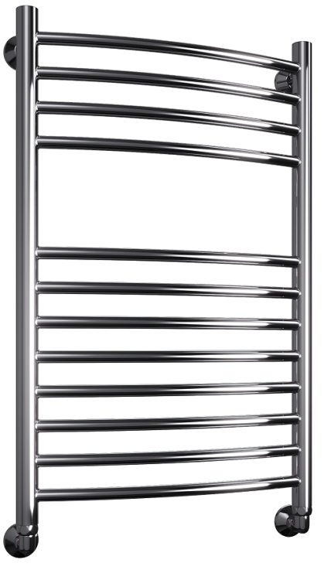
 | K 400/600 | 10 | 1001617 | 15,057
 | K 400/800 | 12 | 1001618 | 15,507
 | K 400/1000 | 16 | 1001619 | 17,852
 | K 500/600 | 10 | 1001620 | 15,519
 | K 500/800 | 12 | 1001621 | 16,284
 | K 500/1000 | 16 | 1001622 | 18,618
 | K 600/600 | 10 | 1001623 | 16,310
 | K 600/800 | 12 | 1001624 | 17,061
 | K 600/1000 | 16 | 1001625 | 18,764
 | L 400/500 | 5 | 1001626 | 10,021
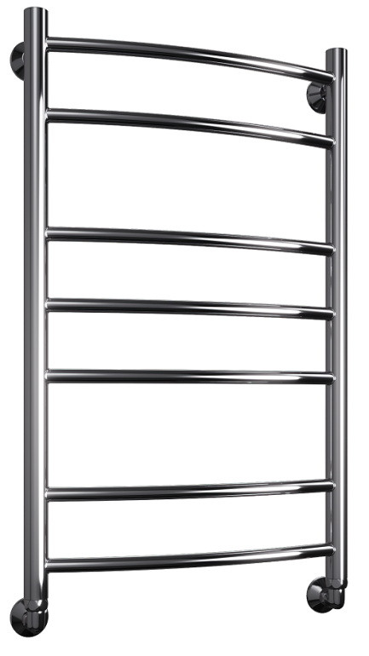
 | L 400/600 | 6 | 1001627 | 10,351
 | L 400/700 | 7 | 1001628 | 11,749
 | L 400/800 | 7 | 1001629 | 12,644
 | L 400/1000 | 10 | 1001630 | 15,097
 | L 400/1200 | 12 | 1001631 | 17,537
 | L 500/500 | 5 | 1001632 | 10,893
 | L 500/600 | 6 | 1001633 | 11,221
 | L 500/700 | 7 | 1001634 | 12,618
 | L 500/800 | 7 | 1001635 | 13,515
 | L 500/1000 | 10 | 1001636 | 15,968
 | L 500/1200 | 12 | 1001637 | 18,408
 | L 600/500 | 5 | 1001638 | 11,761
 | L 600/600 | 6 | 1001639 | 12,091
 | L 600/700 | 7 | 1001640 | 13,490
 | L 600/800 | 7 | 1001641 | 14,387
 | L 600/1000 | 10 | 1001642 | 16,838
 | L 600/1200 | 12 | 1001643 | 19,276
 | N 400/500 | 5 | 1001644 | 10,021
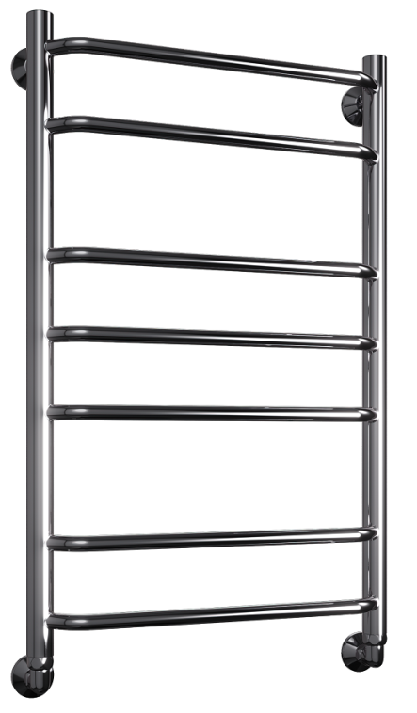
 | N 400/600 | 6 | 1001645 | 10,351
 | N 400/700 | 7 | 1001646 | 11,749
 | N 400/800 | 7 | 1001647 | 12,644
 | N 400/1000 | 10 | 1001648 | 15,097
 | N 400/1200 | 12 | 1001649 | 17,537
 | N 500/500 | 5 | 1001650 | 10,893
 | N 500/600 | 6 | 1001651 | 11,221
 | N 500/700 | 7 | 1001652 | 12,618
 | N 500/800 | 7 | 1001653 | 13,515
 | N 500/1000 | 10 | 1001654 | 15,968
 | N 500/1200 | 12 | 1001655 | 18,408
 | N 600/500 | 5 | 1001656 | 11,761
 | N 600/600 | 6 | 1001657 | 12,091
 | N 600/700 | 7 | 1001658 | 13,490
 | N 600/800 | 7 | 1001659 | 14,387
 | N 600/1000 | 10 | 1001660 | 16,838
 | N 600/1200 | 12 | 1001661 | 19,276
 | Q 400/500 | 5 | 1001662 | 10,167
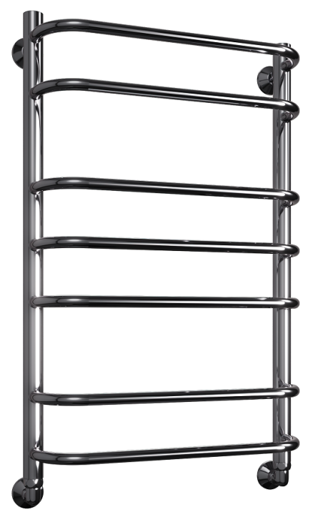
 | Q 400/600 | 6 | 1001663 | 10,523
 | Q 400/700 | 7 | 1001664 | 12,104
 | Q 400/800 | 7 | 1001665 | 12,974
 | Q 400/1000 | 10 | 1001666 | 15,452
 | Q 400/1200 | 12 | 1001667 | 18,156
 | Q 500/500 | 5 | 1001668 | 11,049
 | Q 500/600 | 6 | 1001669 | 11,405
 | Q 500/700 | 7 | 1001670 | 12,988
 | Q 500/800 | 7 | 1001671 | 13,859
 | Q 500/1000 | 10 | 1001672 | 16,336
 | Q 500/1200 | 12 | 1001673 | 19,039
 | Q 600/500 | 5 | 1001674 | 11,933
 | Q 600/600 | 6 | 1001675 | 12,288
 | Q 600/700 | 7 | 1001676 | 13,871
 | Q 600/800 | 7 | 1001677 | 14,742
 | Q 600/1000 | 10 | 1001678 | 17,221
 | Q 600/1200 | 12 | 1001679 | 19,924
 | R 400/500 | 4 | 1001680 | 8,952
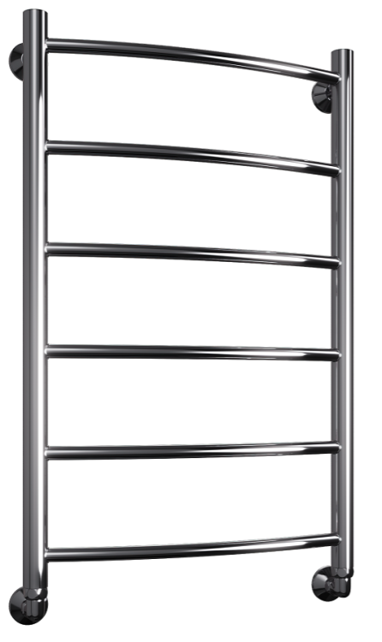
 | R 400/600 | 4 | 1001681 | 9,468
 | R 400/700 | 5 | 1001682 | 10,864
 | R 400/800 | 6 | 1001683 | 11,749
 | R 400/1000 | 7 | 1001684 | 14,555
 | R 400/1200 | 8 | 1001685 | 16,851
 | R 500/500 | 4 | 1001686 | 9,837
 | R 500/600 | 4 | 1001687 | 10,351
 | R 500/700 | 5 | 1001688 | 11,749
 | R 500/800 | 6 | 1001689 | 12,632
 | R 500/1000 | 7 | 1001690 | 15,440
 | R 500/1200 | 8 | 1001691 | 17,735
 | R 600/500 | 4 | 1001692 | 10,721
 | R 600/600 | 4 | 1001693 | 11,233
 | R 600/700 | 5 | 1001694 | 12,632
 | R 600/800 | 6 | 1001695 | 13,515
 | R 600/1000 | 7 | 1001696 | 16,324
 | R 600/1200 | 8 | 1001697 | 18,618
 | W 400/500 | 3 | 1001722 | 10,021
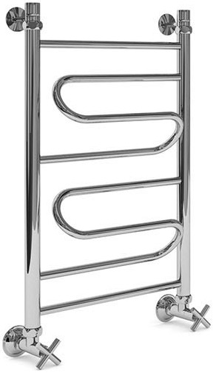
 | W 400/600 | 3 | 1001723 | 10,351
 | W 400/700 | 4 | 1001724 | 11,749
 | W 400/800 | 5 | 1001725 | 12,644
 | W 400/1000 | 5 | 1001726 | 15,097
 | W 400/1200 | 7 | 1001727 | 17,537
 | W 500/500 | 3 | 1001728 | 10,893
 | W 500/600 | 3 | 1001729 | 11,221
 | W 500/700 | 4 | 1001730 | 12,618
 | W 500/800 | 5 | 1001731 | 13,515
 | W 500/1000 | 5 | 1001732 | 15,968
 | W 500/1200 | 7 | 1001733 | 18,408
 | W 600/500 | 3 | 1001734 | 11,761
 | W 600/600 | 3 | 1001735 | 12,091
 | W 600/700 | 4 | 1001736 | 13,490
 | W 600/800 | 5 | 1001737 | 14,387
 | W 600/1000 | 5 | 1001738 | 16,838
 | W 600/1200 | 7 | 1001739 | 19,276
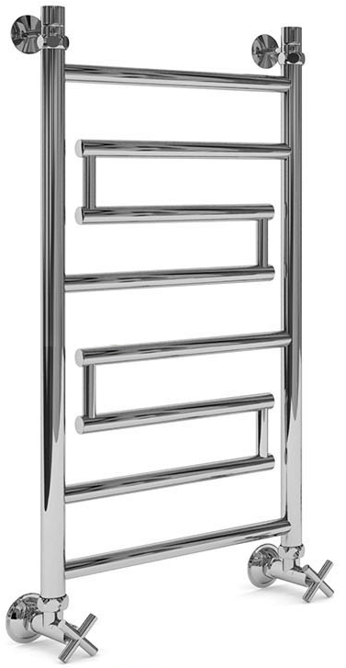
 | Wultra 400/600 | 3 | 1001740 | 15,676
 | Wultra 400/800 | 5 | 1001741 | 17,852
 | Wultra 400/1000 | 6 | 1001742 | 21,572
 | Wultra 500/600 | 3 | 1001743 | 16,772
 | Wultra 500/800 | 5 | 1001744 | 18,946
 | Wultra 500/1000 | 6 | 1001745 | 22,665
 | Wultra 600/600 | 3 | 1001746 | 17,867
 | Wultra 600/800 | 5 | 1001747 | 20,041
 | Wultra 600/1000 | 6 | 1001748 | 23,760
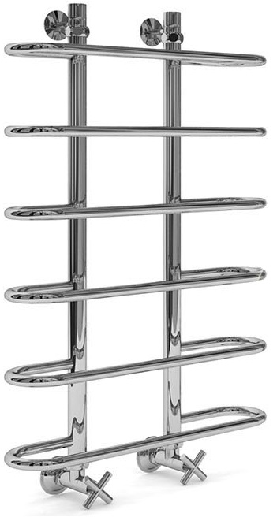
 | Y 500/800 | 6 | 1001749 | 15,782
 | Y 600/800 | 6 | 1001750 | 16,719
 | Y 500/1000 | 7 | 1001751 | 18,420
 | Y 600/1000 | 7 | 1001752 | 19,357
 | Y 500/1200 | 8 | 1001753 | 21,045
 | Y 600/1200 | 8 | 1001754 | 21,980
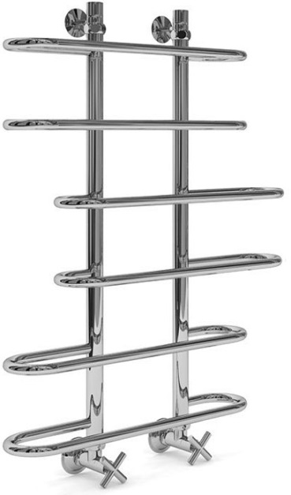
 | Z 500/800 | 6 | 1001755 | 15,057
 | Z 600/800 | 6 | 1001756 | 15,994
 | Z 700/800 | 6 | 1001757 | 16,929
 | Z 500/1000 | 7 | 1001758 | 17,537
 | Z 600/1000 | 7 | 1001759 | 18,474
 | Z 700/1000 | 7 | 1001760 | 19,409
 | Z 500/1200 | 9 | 1001761 | 21,045
 | Z 600/1200 | 9 | 1001762 | 21,980
 | Z 700/1200 | 9 | 1001763 | 22,916
 | J-quad 400/600 | 5 | 1001764 | 20,833
 | J-quad 400/800 | 6 | 1001765 | 25,185
 | J-quad 400/1000 | 7 | 1001766 | 29,535
 | J-quad 500/600 | 5 | 1001767 | 21,993
 | J-quad 500/800 | 6 | 1001768 | 26,568
 | J-quad 500/1000 | 7 | 1001769 | 31,157
 | J-quad 600/600 | 5 | 1001770 | 23,140
 | J-quad 600/800 | 6 | 1001771 | 27,954
 | J-quad 600/1000 | 7 | 1001772 | 32,766
 | K-quad 400/600 | 8 | 1001773 | 25,185
 | K-quad 400/800 | 11 | 1001774 | 31,183
 | K-quad 400/1000 | 14 | 1001775 | 36,904
 | K-quad 500/600 | 8 | 1001776 | 26,503
 | K-quad 500/800 | 11 | 1001777 | 33,359
 | K-quad 500/1000 | 14 | 1001778 | 39,491
 | K-quad 600/600 | 8 | 1001779 | 28,084
 | K-quad 600/800 | 11 | 1001780 | 35,454
 | K-quad 600/1000 | 14 | 1001781 | 42,193
 | L-quad 400/600 | 8 | 1001782 | 25,185
 | L-quad 400/800 | 11 | 1001783 | 31,183
 | L-quad 400/1000 | 14 | 1001784 | 36,904
 | L-quad 500/600 | 8 | 1001785 | 26,503
 | L-quad 500/800 | 11 | 1001786 | 33,359
 | L-quad 500/1000 | 14 | 1001787 | 39,491
 | L-quad 600/600 | 8 | 1001788 | 28,084
 | L-quad 600/800 | 11 | 1001789 | 35,454
 | L-quad 600/1000 | 14 | 1001790 | 42,193

Комплектация:
Без уголков: | Полотенцесушитель, упаковка (карт. коробка, полиэт. пакет), паспорт на изделие, гарантийный талон, кронштейн телескопический: 500/600/700/800 - 2 шт., 1000/1200 - 4 шт.
С уголками (круглая труба): + 2900 руб. | Полотенцесушитель, упаковка (карт. коробка, полиэт. пакет), паспорт на изделие, гарантийный талон, кронштейн телескопический: высота 500/600/700/800 - 2 шт, высота 1000/1200 - 4 шт., угловое срединение Г/Ш 3/4"-1/2" - 2 шт., Эксцентрик 3/4"-1/2" - 2шт., декоративная чаша - 2шт.
С уголками (квадратная труба): + 3900 руб. | Полотенцесушитель, упаковка (карт. коробка, полиэт. пакет), паспорт на изделие, гарантийный талон, кронштейн телескопический квадратный: высота 500/600/700/800 - 2 шт, высота 1000/1200 - 4 шт., угловое срединение Г/Ш 3/4"-1/2" квадрат - 2 шт., Эксцентрик 3/4"-1/2" - 2шт., декоративная чаша квадрат - 2шт.
Цены на крашеные полотенцесушители
Порошковая покраска (RAL) | + 5000 к цене с уголками | срок изготовления 1-2 недели
Бронза | + 15000 к цене с уголками | срок изготовления 1-2 недели
Сатин | + 15000 к цене с уголками | срок изготовления 1-2 недели
Золото | + 20000 к цене с уголками | срок изготовления 2-3 недели
С кранами (колпак или крест) | + еще 3000
БОКОВОЕ ПОДКЛЮЧЕНИЕ | + 2000 | Кроме моделей: O, Y и Z

